Use_Case
7.1.1.5 Xem trang chủ - Chi tiết sản phẩm

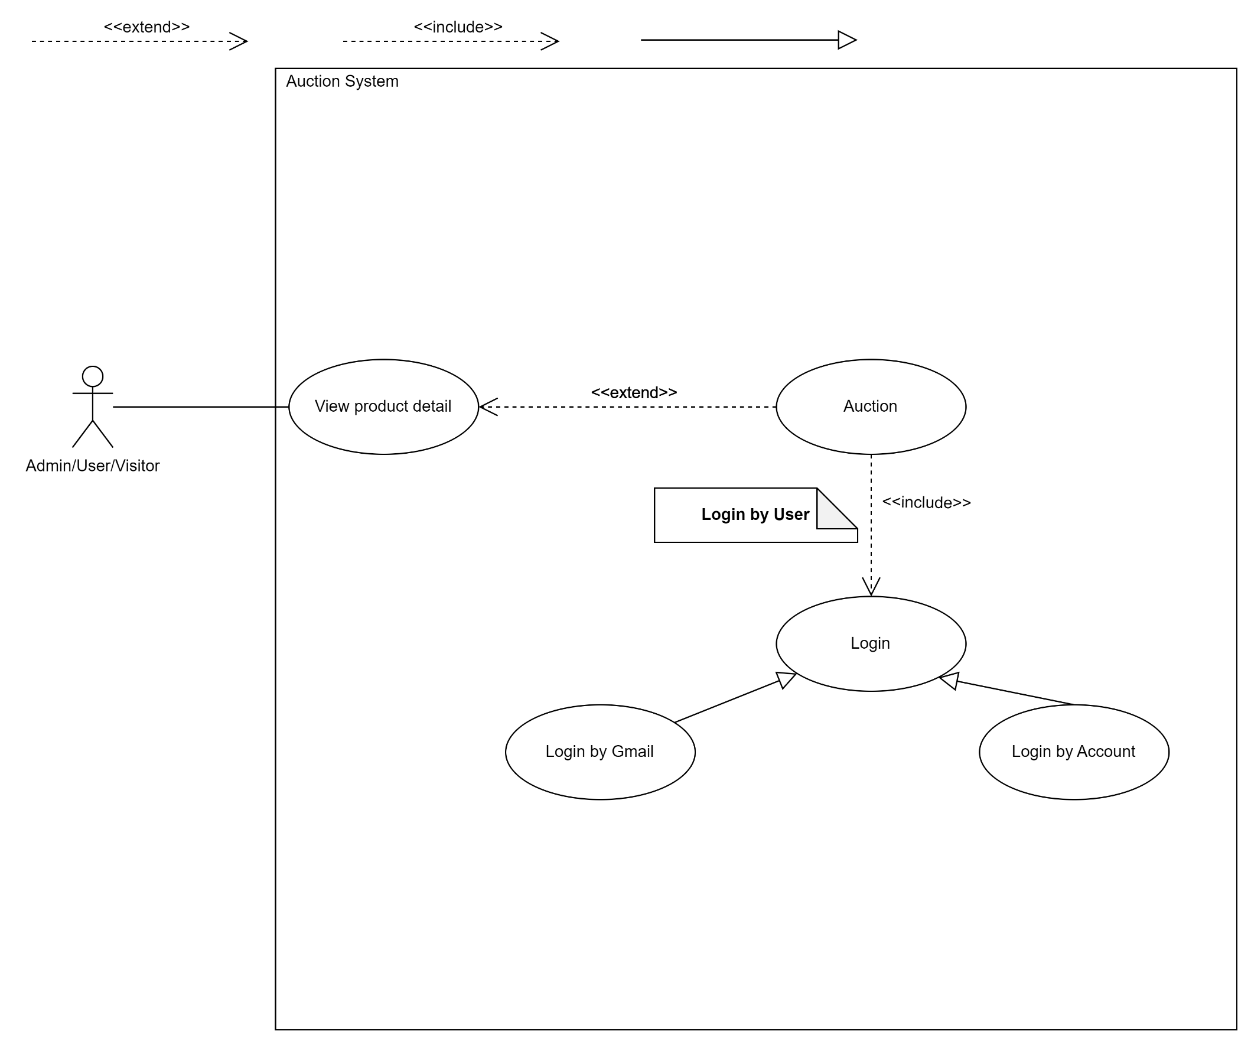

7.3.1.3 Đấu giá sản phẩm - Đấu giá
**Note: Màn hình này sẽ sử dụng màn hình chi tiết sản phẩm ở trên (7.1.1.5) để tiến hành đấu giá

Sequence_Diagram
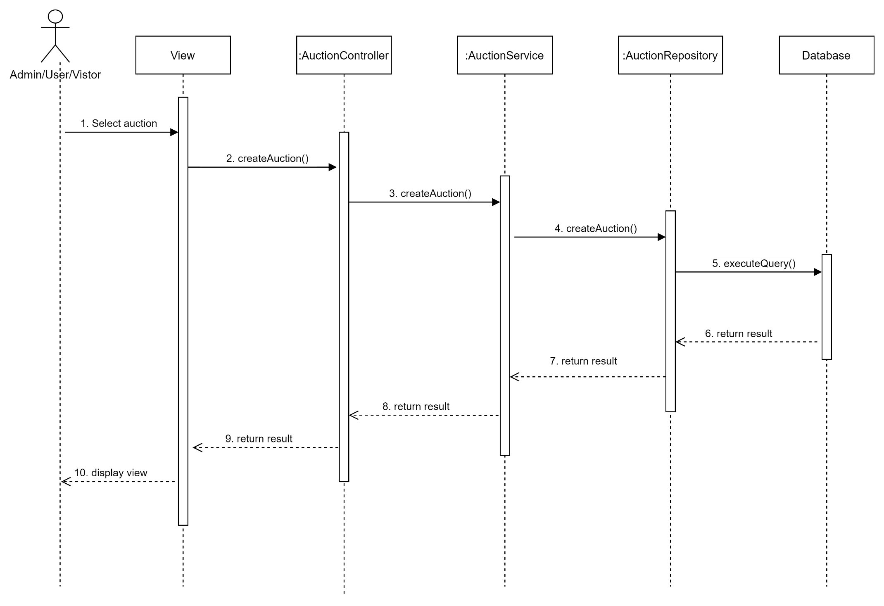
7.1.1.5 Xem trang chủ - Chi tiết sản phẩm

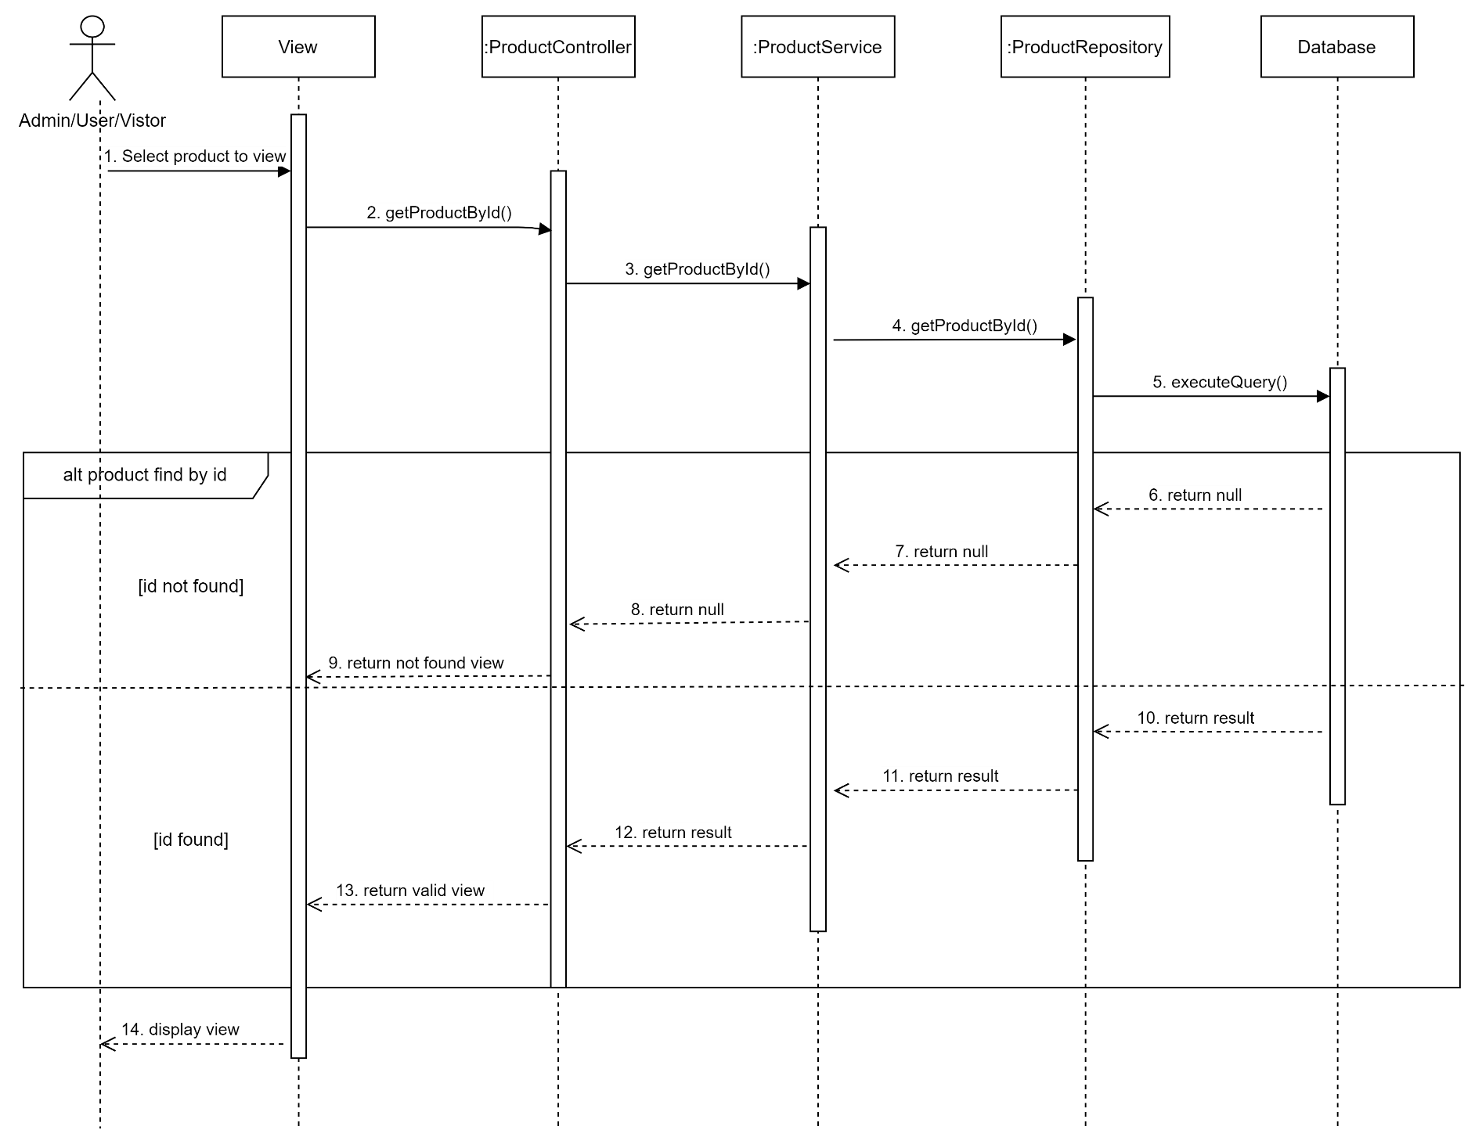

7.3.1.3 Đấu giá sản phẩm - Đấu giá

